Troškovnik - urbana oprema
Privitak 2. - Troškovnik

TROŠKOVNIK - NABAVA URBANE OPREME
 |  | Jedinica mjere | Količina | Jedinična cijena bez PDV-a (EUR) | Ukupna cijena bez PDV-a (EUR)
Red. br. | Opis stavke

 | OPĆE NAPOMENE:
 | Za svaki ponuđeni proizvod potrebno je u ponudi dostaviti fotografiju. Dozvoljeno odstupanje od navedenih dimenzija gabarita +/- 5 %.
1. | Klupa s naslonom.
 | Nabava i doprema parkovne klupe s naslonom. Konstrukcija je izrađena od toplo cinčanih elemenata plosnatog čelika minimalne dimenzije presjeka 60x10 mm, dodatno zaštićenih zapečenim prahom. Sjedište i naslon izrađeni su od letvica visokokvalitetnog drveta, sibirskog ariša, minimalne dimenzije presjeka 40x30 mm (u središnjem dijelu sjedišta i naslona) i 80x40 mm (na krajevima sjedišta i naslona) završno bojanih ekološkim impregnatorima na bazi vode otpornim na atmosferilije. Svi elementi izrađeni od metala napravljeni su modernim postupkom rezanja vodom te ne sadrže oštre rubove. Dimenzija: 1800x640x895 mm. Parkovna klupa tip Vojtek oprema serija LIBRA TIP 3002 ili jednakovrijedno. ______________________________________________ (proizvođač, tip/model jednakovrijednog proizvoda). Obračun po komadu.
 |  | kom | 7.00 |  | 0.00
2. | Klupa s naslonom.
 | Nabava i doprema parkovne klupe s naslonom. Dimenzija (D*Š*V) 1700*590*760 mm. Konstrukcija klupe izrađena je od toplo cinčanih čeličnih elemenata i prilagođena za montažu u čvrstu podlogu. Sjedište i naslon izrađeni su od letvica visokokvalitetnog drveta završno bojanih ekološkim impregnatorima na bazi vode otpornim na atmosferilije u boju po izboru naručitelja. Svi elementi izrađeni od metala napravljeni su modernim postupkom rezanja vodom te ne sadrže oštre rubove. Ponuđena cijena uključuje Parkovna klupa tip REKORD serija GLADIATOR ili jednakovrijedno. _______________________________________________(proizvođač, tip/model jednakovrijednog proizvoda). Obračun po komadu.
 |  | kom | 10.00 |  | 0.00
3. | Stol za piknik.
 | Nabava i doprema seta - stol za piknik. Set se sastoji od stola i dvije klupe bez naslona povezanih u jednu cjelinu. Konstrukcija seta sastoji se od pocinčane čelične konstrukcije šupljeg profila obojane epoksidnim prahom u boji antracit ili crna. Konstrukcija ima mogućnost za pričvršćivanje na tlo pomoću tipli. Sjedišta i nasloni klupa te ploča stola izrađeni su od letvica kvalitetnog drva zaštitnim sredstvom bez kroma, kako bi se drvo zaštitilo od napada gljivica, plijesni i atmosferskih utjecaja. Dimenzija: duljina 1700 mm, visina stola 770 mm. Stol za piknik tip REKORD serija ATLAS ili jednakovrijedno. _______________________________________________(proizvođač, tip / model jednakovrijednog proizvoda). Obračun po kompletu ( stol s dvije klupe).
 |  | komplet | 18.00 |  | 0.00
4. | Osmerokutna klupa
 | Nabava i doprema osmerokutne klupe s naslonom. Klupa se sastoji od metalne podkonstrukcije posložene u osmerokut, vanjskoj promjera 350 cm. Na konstrukciju se posložene drvene plitice 4,5x9,5 cm u vodoravnoj i horizontalnoj plohi tako da čine jednu cjenilu. Unutarnji “prazni” prostor između klupa je osmerokut valjskog promjera 225 cm. Klupa se temelji na pripadajuće betonske temelje. Svi drveni dijelovi su izrađeni iz drveta nordijske smreke i bojani u tonu po želji naručitelja. Izrađeno prema EN 1176 normi. Svi metalni dijelovi su cinčani i plastificirani. Dimenzija: Ø 350 cm. Okrugla klupa tip Usluga Pakrac, serija 07218 ili jednakovrijedno. _______________________________________________(proizvođač, tip / model jednakovrijednog proizvoda). Obračun po komadu.
 | 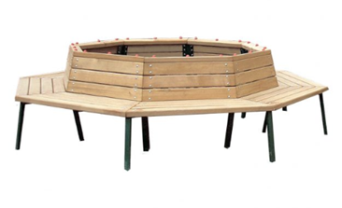
 |  | kom | 2.00 |  | 0.00
5. | Klupa bez naslona
 | Nabava i doprema parkovnih klupa bez naslona za montažu na zid. Konstrukcija klupe je izrađena od ravne čelične šipke bojane prahom s tri letvice od visokokvalitetnog drveta završno bojanih ekološkim impregnatorima na bazi vode otpornim na atmosferilije u boju ružino drvo. Dimenzija: 1700x340x80 mm (duljina x širina x visina) tip REKORD serija ST2 ili jednakovrijedno. _______________________________________________(proizvođač, tip/model jednakovrijednog proizvoda). Obračun po komadu.
 | 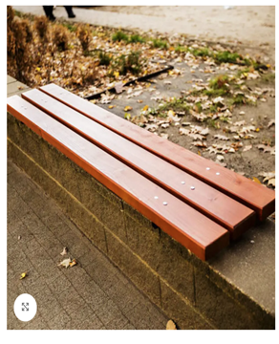
 |  | kom | 5.00 |  | 0.00

 | SVEUKUPNO (bez PDV-a) EUR: |  |  |  | 0.00

 | R E K A P I T U L A C I J A

 | UKUPNO (bez PDV-a) EUR: |  |  |  | 0.00

 | IZNOS PDV-a EUR: |  |  |  | 0.00

 | S V E U K U P N O (s PDV-om) EUR: |  |  |  | 0.00

 | U _______________dana_______________2025.godine
 |  |  | Ponuditelj:

 |  |  | (ime i prezime ovlaštene osobe ponuditelja)
 | M.P.

 |  |  | (potpis ovlaštene osobe ponuditelja)

